상품제안서
뮤스트 컵받침 오프너 2in1 | 상품코드: S29521

 |  |  |  |  |  |  | 02-713-8555 | www.synergygift.co.kr
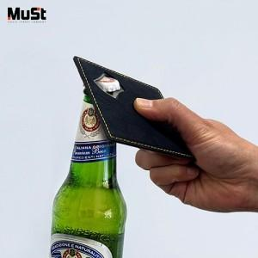

【상세/제작정보】 | <p><span style="font-size: 14pt;">* 색상 랜덤 발송 됩니다.</span></p>

【인쇄/포장옵션】 | 레이저, 스티커 / 포장불가능

【공급단가】 | 수량 | 100~ | 300~ | 500~ | 1,000~ | 3,000~
*VAT별도 | 단가 | 2,600원 | 2,560원 | 2,500원 | 2,400원 | 2,300원

【상품 URL】 | https://www.synergygift.co.kr:443/src/goods_detail.php?gdno=29521

